Forklaring tester
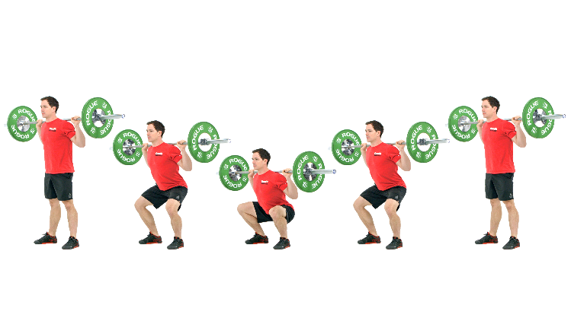
Knebøy | Dyp knebøy der hofte er lavere enn høyeste punkt på kne.

13-14 år | Testen gjennomføres med 15-40kg x 10 repetisjoner. Her vektlegges god konktroll og teknikk

15+ | Testen gjennomføres som en 1RM test. Resultatet deles på kroppsvekt for å få relativ styrke.

Knebøy Power | Testen gjennomføres med MuscleLab wattmåler. Utøver løfter 3 repetisjoner på 0-20-40-80 kg fra valgfri dybde med maksimal innsats/hopp. 90% av kroppsvekt medregnes i belastningen. Maks watt deles på kroppsvekt for å få relativ maks power.
15+

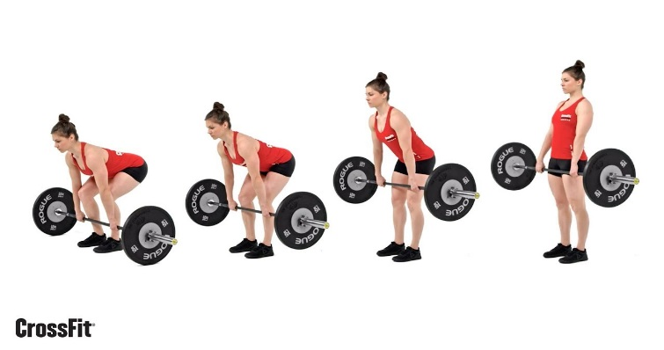
Markløft | Start med vekt på bakken, løfte stang til hofte og strak kropp.

13-14 år | Testen gjennomføres med 30-60 kg x 10 repetisjoner. Her vektlegges god konktroll og teknikk.

15+ | Testen gjennomføres som en 1RM test. Resultatet deles på kroppsvekt for å få relativ styrke.

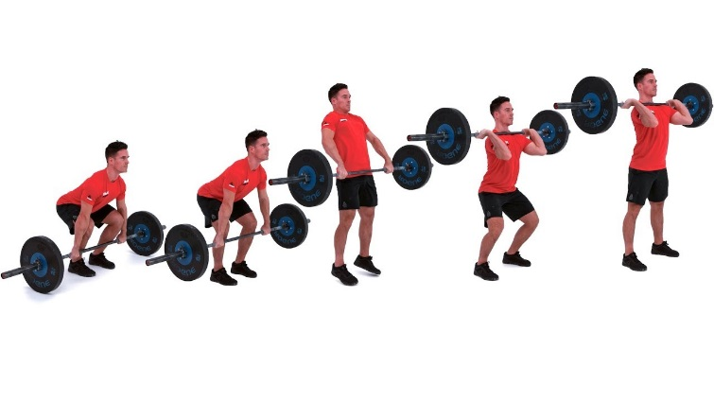
Frivending | Styrkevending fra bakken. Start med vekt på bakken, løfte direkte til skuldre uten at hofte bryter høyeste punkt på kne under eller etter mottak.

13-14 år | Teknikkinnlæring vektlegges
15+ | Testen gjennomføres som en 1RM test. Resultatet deles på kroppsvekt for å få relativ styrke.

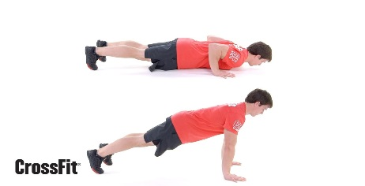
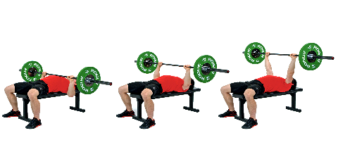
Benkpress | Liggende på benk. Fra strake armer ned til bryst, strekke ut armer.
13-14 år | Testen gjennomføres som push-ups/armhevinger med brystet til bakken. Krav til stabilitet og kontroll.

15+ | Testen gjennomføres som en 1RM test. Resultatet deles på kroppsvekt for å få relativ styrke.

Hangups | Hengende med strake armer i stang, løfte hake over stang. Markert stopp i bunn og topp av bevegelsen.

13-16 år | Testen gjennomføres med egen kroppsvekt. Maks repetisjoner.
17+ | Testen gjennomføres som en 1RM test. Vekt henges i belte rundt midjen.

Bosco | Testen gjennomføres med MuscleLab kraftplatting. Hender i hofte. Resultat måles i cm. hopphøyde.

CMJ | Countermovement jump | Knebøyhopp med svikt.
SJ | Squat jump | Knebøyhopp med stopp ved 90° i kneledd
Stille lengde | Horisontal sats med samlet bein. Måle lengde til bakerste hel.
Start | Gjennomføres på Råde BMX bane. Måler tid med celler (Brower) ved kink og bunn både på SX og BMX.

Sprint | Gjennomføres på flatt underlag og jevnt underlag/asfalt. Bakre pedal på startboks, forhjul inntil celler. 10-30-50m.

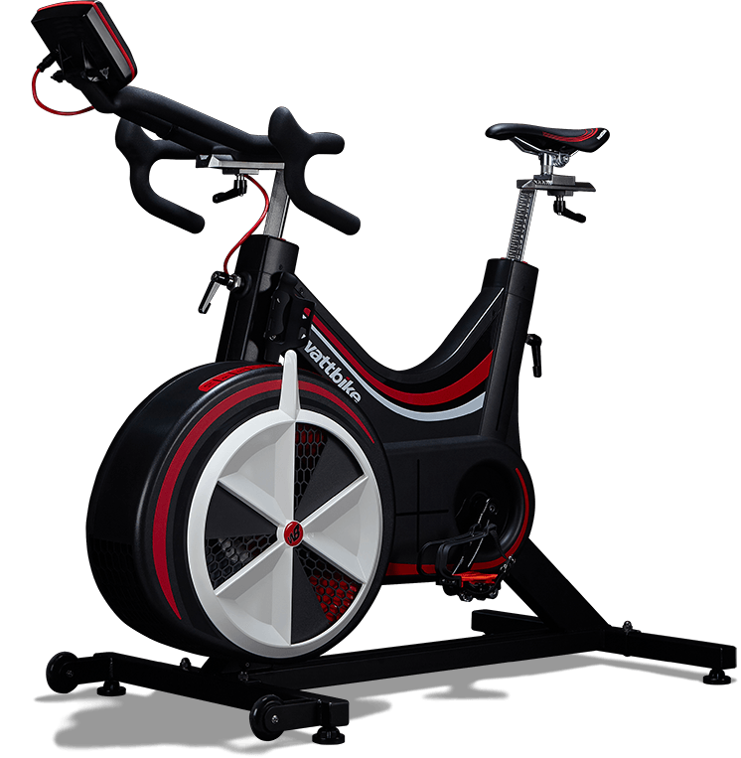
Wattbike | Gjennomføres på Wattbike Pro.
6 sek. Sprint | Gjennomføres stående med maksimal innsats. Start fra stillestående. Motstand 3-10 i luft. 1 magnet.

30 sek. Wingate | Gjennomføres stående med maksimal innsats. Start fra stillestående. Motstand 3-8 i luft. 1 magnet.

3 min. | Gjennomføres stående/sittende. Maksimal innsats ift varighet. Motstand 3-8 i luft. 1 magnet.

